Прайс для всех +
 |  |  |  | УТВЕРЖДАЮ
 |  |  |  | Директор ООО Планета Детстсва
 |  |  |  | ___________________ Д.А. Мачугин

 |  |  |  | "_______"_______________ 2017 года

Прайс лист на куклы Торговой марки Бержуан, по состоянию на 20.03.2017 года

Оптовые цены устанавливаются при объеме партии - от 50 единиц товара либо суммы поставки от 100 000 рублей
Мелкооптовые - до 50 елиниц товара либо суммы единовременной поставки до 100 000 рублей

артикул | наименование | Количество | Фото | Рекомендуемая оптовая цена в том числе НДС - 10 % (базовая цена от 50 шт либо свыше 100 000 рублей) | Рекомендуемая мелкооптовая цена (до 50 шт либо менее 100 000 рублей), в том числе НДС - 10 %
120 | EXPOSITOR GORDITOS REF: 120-16/ ПУПСИК (12 шт. в шоубоксе) | 10 |  | 6,447.54 ₽ | 7,092.29 ₽
130 | EXPOSITOR GORDITOS CON PELO REF: 130-16/ ПУПСИК С ВОЛОСАМИ (12 шт. в шоубоксе) | 7 | 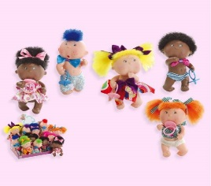 | 6,718.82 ₽ | 7,390.70 ₽
1009 | IRENE PELIRROJA ARMARIO+VESTIDO REF: 1009-16/ИРИНЕ РЫЖАЯ С ШКАФЧИКОМ И ПЛАТЬЕМ | 86 |  | 1,690.92 ₽ | 1,860.02 ₽
1010 | IRENE RUBIA ARMARIO+VESTIDO REF:1010-16/ИРИНЕ БЛНДИНКА С ШКАФЧИКОМ И ПЛАТЬЕМ | 87 |  | 1,690.92 ₽ | 1,860.02 ₽
1011 | IRENE MORENA ARMARIO+VESTIDO REF: 1011-16/ИРИНЕ БРЮНЕТКА С ШКАФЧИКОМ И ПЛАТЬЕМ | 85 |  | 1,690.92 ₽ | 1,860.02 ₽
1040 | SOFIA RUBIA REF: 1040-16/СОФИЯ БЛОНД | 30 |  | 2,048.89 ₽ | 2,253.78 ₽
1041 | SOFIA MORENA REF: 1041-16/СОФИЯ БРЮНЕТКА | 11 |  | 2,048.89 ₽ | 2,253.78 ₽
1042 | SOFIA PELIRROJA REF: 1042-16/СОФИЯ РЫЖАЯ | 11 | 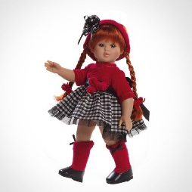 | 2,048.89 ₽ | 2,253.78 ₽
1060 | LAURA RUBIA VESTIDO ROSA REF: 1060-16/ЛАУРА БЛОНДИНКА В РОЗОВОМ ПЛАТЬЕ | 29 | 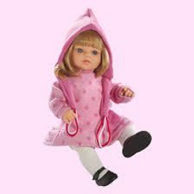 | 2,461.94 ₽ | 2,708.13 ₽
1061 | LAURA RUBIA PANTALON AZUL REF:1061-16/ЛАУРА БЛОНДИНКА СИНИЕ ШТАНЫ | 29 | 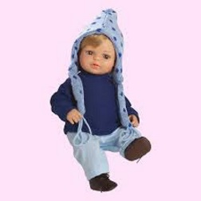 | 2,461.94 ₽ | 2,708.13 ₽
1062 | LAURA MORENA REF:1062-16/ЛАУРА БРЮНЕТКА | 21 | 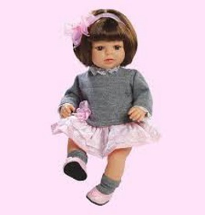 | 2,461.94 ₽ | 2,708.13 ₽
460 | BABY SHOES MORENA REF: 460-16 / КУКЛА БРЮНЕТКА С КОМПЛЕКТОМ ОДЕЖДЫ (4 функции) | 22 |  | 1,851.04 ₽ | 2,036.15 ₽
461 | BABY SHOES RUBIA REF: 461-16 / КУКЛА БЛОНДИНКА С КОМПЛЕКТОМ ОДЕЖДЫ (4 функции) | 21 |  | 1,851.04 ₽ | 2,036.15 ₽
842 | FASHION GIRL ABRIGO ROJO REF:842-16/МОДНЫЕ ДЕВОЧКИ В КРАСНОМ ПАЛЬТО | 19 |  | 2,059.09 ₽ | 2,265.00 ₽
843 | FASHION GIRL GORRO LANA REF:843-16/МОДНЫЕ ДЕВОЧКИ В ШЕРСТЯНОЙ ШАПКЕ | 19 |  | 2,326.29 ₽ | 2,558.92 ₽
840 | FASHION GIRL VESTIDO TRAJE AZUL REF:840/ МОДНЫЕ ДЕВОЧКИ, ПЛАТЬЕ, КОСТЮМ СИНИЙ | 20 |  | 2,059.09 ₽ | 2,265.00 ₽
851 | CLARA BOINA REF:851-16/Клара в берете | 24 | 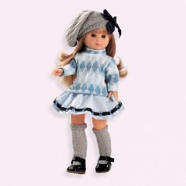 | 1,775.57 ₽ | 1,953.13 ₽
852 | CLARA VESTIDO PUNTILLA REF: 852-16/КЛАРА В КРУЖЕВНОМ ПЛАТЬЕ | 30 | 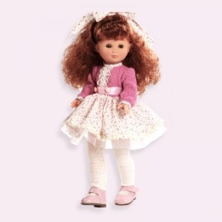 | 1,775.57 ₽ | 1,953.13 ₽
1149 | TROUSSEAU COLETTE REF: 1149-16/TROUSSEAU КОЛЕТТ | 34 |  | 2,326.29 ₽ | 2,558.92 ₽
6076 | ALINA TRAJE LILA REF: 6076-16 /АЛИНА В СИРЕНЕВЫМ КОСТЮМЕ | 16 |  | 3,418.56 ₽ | 3,760.42 ₽
6092 | COLETTE LEOTARDO GRIS REF: 6092-16 /КОЛЕТТ В СЕРОМ КУПАЛЬНИКЕ | 23 | 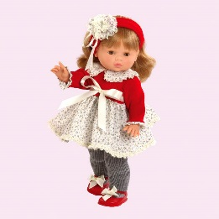 | 1,986.68 ₽ | 2,185.35 ₽
6093 | COLETTE FALDA ESCOCESA REF: 6093-16/КОЛЕТТ КИЛД | 22 |  | 1,986.68 ₽ | 2,185.35 ₽
6101 | BLANCA MORENA REF:6101-16 /БЕЛАЯ БРЮНЕКА | 25 |  | 2,603.70 ₽ | 2,864.07 ₽
6102 | BLANCA PELIRROJA REF: 6102-16/БЕЛАЯ РЫЖАЯ | 23 |  | 2,603.70 ₽ | 2,864.07 ₽
6100 | BLANCA RUBIA REF: 6100-16 /БЕЛАЯ БЛОНДИНКА | 25 |  | 2,603.70 ₽ | 2,864.07 ₽
4000 | GRETA LINEA FILA INDIA REF: 4000-16/ЛИНИЯ ГРЕТТА ИНДИЯ | 134 | 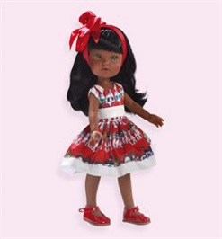 | 2,128.44 ₽ | 2,341.29 ₽
4001 | GRETA LINEA LABIORE REF: 4001-16/ ЛИНИЯ ГРЕТА ЛАБИОРЕ | 134 | 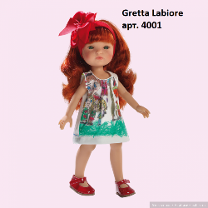 | 2,128.44 ₽ | 2,341.29 ₽
4002 | GRETA LINEA JAPONESA CORAZONES REF: 4002-16/ ЛИНИЯ ГРЕТА ЯПОНСКИЕ СЕРДЦА | 140 | 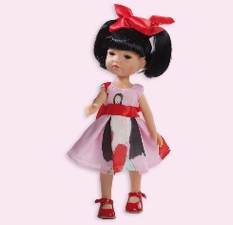 | 2,128.44 ₽ | 2,341.29 ₽
4004 | GRETA LINEA MIL CARAS REF: 4004-16/ ЛИНИЯ ГРЕТА ТЫСЯЧА ЛИЦ | 140 | 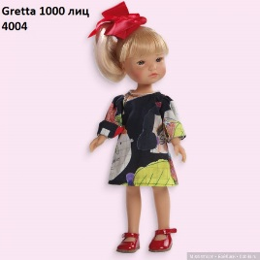 | 2,128.44 ₽ | 2,341.29 ₽
4005 | GRETA LINEA PRINCESA POBRE REF: 4005-16/ЛИНИЯ ГРЕТА БЕДНАЯ ПРИНЦЕССА | 117 | 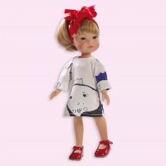 | 2,128.44 ₽ | 2,341.29 ₽
4007 | GRETA LINEA CORAZONES REF: 4007-16/ ЛИНИЯ ГРЕТА СЕРДЦА | 117 | 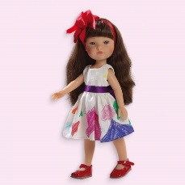 | 2,128.44 ₽ | 2,341.29 ₽
489 | BABY SMILE NIÑA TRAJE BAUTIZO REF:489-16/УЛЫБАЮЩИЙСЯ ПУПС В КОСТЮМЕ ДЛЯ КРЕЩЕНИЯ | 15 |  | 1,714.38 ₽ | 1,885.82 ₽
488 | BABY SMILE NINA TRAJE ROSA REF:488-16/УЛЫБАЮЩИЙСЯ ПУПС В РОЗОВОМ КОСТЮМЕ | 15 |  | 1,714.38 ₽ | 1,885.82 ₽
486 | BABY SMILE PIJAMA LANA ROSA REF:0486-16/УЛЫБАЮЩИЙСЯ ПУПС В РОЗОВОЙ ПИЖАМЕ | 14 |  | 1,714.38 ₽ | 1,885.82 ₽
485 | BABY SMILE PIJAMA LANA AZUL REF:0485-16/УЛЫБАЮЩИЙСЯ ПУПС В ГОЛУБОЙ ПИЖАМЕ | 16 | 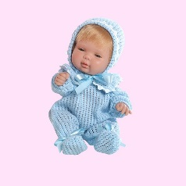 | 1,714.38 ₽ | 1,885.82 ₽
770 | CLAUDIA RUBIA TRAJE ROSA REF:770-16/КУКЛА КЛАВДИЯ БЛОНДИНКА РОЗОВЫЙ КОСТЮМ | 7 |  | 2,184.53 ₽ | 2,402.99 ₽
771 | CLAUDIA MORENA VESTIDO PUNTOS REF771-16/КУКЛА КЛАВДИЯ БРЮНЕТКА ПДАТЬЕ В ГОРОШЕК | 3 | 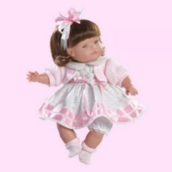 | 2,184.53 ₽ | 2,402.99 ₽
772 | CLAUDIA PELIRROJA TRAJE BLANCO REF:772-16/КУКЛА КЛАВДИЯ РЫЖАЯ БЕЛЫЙ КОСТЮМ | 8 |  | 2,326.29 ₽ | 2,558.92 ₽
 | Total/Итого: | 1,589

